データ
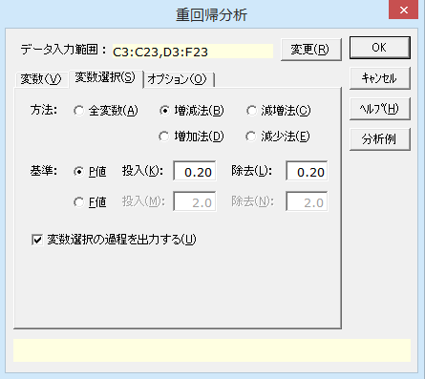
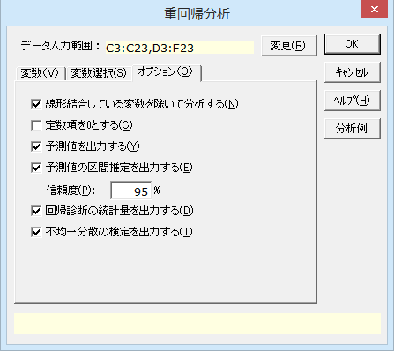
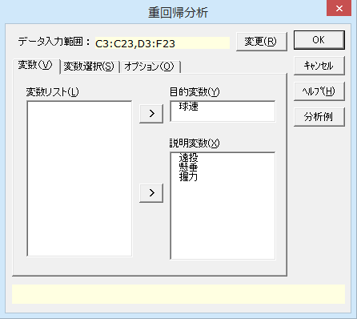
野球選手の体力測定
No. | 球速 | 遠投 | 懸垂 | 握力
1 | 120 | 62 | 71 | 80
2 | 130 | 90 | 32 | 79
3 | 95 | 53 | 20 | 32
4 | 141 | 88 | 28 | 68
5 | 128 | 79 | 45 | 50
6 | 118 | 88 | 30 | 70
7 | 108 | 83 | 22 | 56
8 | 87 | 53 | 40 | 38
9 | 120 | 92 | 15 | 62
10 | 110 | 70 | 10 | 43
11 | 100 | 70 | 10 | 78
12 | 127 | 82 | 31 | 76
13 | 112 | 87 | 13 | 47
14 | 130 | 63 | 18 | 65
15 | 99 | 79 | 15 | 72
16 | 102 | 69 | 22 | 50
17 | 130 | 77 | 28 | 48
18 | 110 | 78 | 17 | 39
19 | 120 | 68 | 33 | 43
20 | 128 | 81 | 42 | 52

結果
重回帰分析

出力内容
ケースの要約
基本統計量
相関行列
線形結合している変数
変数選択の方法
変数選択過程
変数選択結果
観測値×予測値 | 残差プロット
予測値 | 予測値の区間推定 | 回帰診断
不均一分散の検定

ケースの要約
 | n | %
有効ケース | 20 | 100.00%
目的変数のみ不明 | 0 | 0.00%
説明変数のみ不明 | 0 | 0.00%
ともに不明 | 0 | 0.00%
全 体 | 20 | 100.00%

基本統計量
変 数 | n | 平 均 | 不偏分散 | 標準偏差 | 最小値 | 最大値
遠投 | 20 | 75.600 | 136.779 | 11.695 | 53.000 | 92.000
懸垂 | 20 | 27.100 | 214.937 | 14.661 | 10.000 | 71.000
握力 | 20 | 57.400 | 232.779 | 15.257 | 32.000 | 80.000
球速 | 20 | 115.750 | 202.513 | 14.231 | 87.000 | 141.000

相関行列
 | 遠投 | 懸垂 | 握力 | 球速
遠投 | 1.000 | -0.187 | 0.394 | 0.539
懸垂 | -0.187 | 1.000 | 0.191 | 0.291
握力 | 0.394 | 0.191 | 1.000 | 0.374
球速 | 0.539 | 0.291 | 0.374 | 1.000

線形結合している変数
なし

変数選択の方法 | 投入基準P値 | 除去基準P値
増減法 | 0.200 | 0.200

変数選択過程
回帰式の精度
 | 重相関係数 |  | 決定係数 |  |  |  | 変数選択の結果
ステップ | R | 修正R | R2乗 | 修正R2乗 | ダービン=ワトソン比 | AIC | 投入 | 除去
ステップ0 | 0.0000 | - | 0.0000 | - | 2.3744 | - | 遠投
ステップ1 | 0.5392 | 0.5013 | 0.2907 | 0.2513 | 2.2394 | 102.3202 | 懸垂
ステップ2 | 0.6711 | 0.6210 | 0.4504 | 0.3857 | 2.3584 | 99.2202 | (なし)

回帰式の有意性（分散分析）
ステップ | 要 因 | 平方和 | 自由度 | 平均平方 | F 値 | P 値
ステップ0 | 回帰変動 | 0.0000 | 0 | - | - | -
 | 誤差変動 | 3847.7500 | 19 | 202.5132
 | 全体変動 | 3847.7500 | 19
ステップ1 | 回帰変動 | 1118.6028 | 1 | 1118.6028 | 7.3777 | 0.0142
 | 誤差変動 | 2729.1472 | 18 | 151.6193
 | 全体変動 | 3847.7500 | 19
ステップ2 | 回帰変動 | 1732.8923 | 2 | 866.4462 | 6.9648 | 0.0062
 | 誤差変動 | 2114.8577 | 17 | 124.4034
 | 全体変動 | 3847.7500 | 19

回帰式に含まれる変数（偏回帰係数・信頼区間等）
 |  |  |  |  | 偏回帰係数の95%信頼区間 |  | 偏回帰係数の有意性の検定 |  |  | 目的変数との相関 |  | 多重共線性の統計量
ステップ | 変 数 | 偏回帰係数 | 標準誤差 | 標準偏回帰係数 | 下限値 | 上限値 | F 値 | t 値 | P 値 | 単相関 | 偏相関 | トレランス | VIF
ステップ0 | 定数項 | 115.7500 | 3.1821 |  | 109.0898 | 122.4102 | 1323.1795 | 36.3755 | 0.0000
ステップ1 | 遠投 | 0.6561 | 0.2415 | 0.5392 | 0.1486 | 1.1635 | 7.3777 | 2.7162 | 0.0142 | 0.5392 | 0.5392 | 1.0000 | 1.0000
 | 定数項 | 66.1510 | 18.4669 |  | 27.3534 | 104.9485 | 12.8317 | 3.5821 | 0.0021
ステップ2 | 遠投 | 0.7488 | 0.2227 | 0.6154 | 0.2789 | 1.2187 | 11.3015 | 3.3618 | 0.0037 | 0.5392 | 0.6319 | 0.9649 | 1.0364
 | 懸垂 | 0.3948 | 0.1777 | 0.4068 | 0.0200 | 0.7697 | 4.9379 | 2.2221 | 0.0401 | 0.2915 | 0.4744 | 0.9649 | 1.0364
 | 定数項 | 48.4425 | 18.5289 |  | 9.3500 | 87.5350 | 6.8353 | 2.6144 | 0.0181

回帰式に含まれない変数
ステップ | 変 数 | F 値 | 自由度1 | 自由度2 | P 値
ステップ0 | 遠投 | 7.3777 | 1 | 18 | 0.0142
 | 懸垂 | 1.6715 | 1 | 18 | 0.2124
 | 握力 | 2.9191 | 1 | 18 | 0.1047
ステップ1 | 懸垂 | 4.9379 | 1 | 17 | 0.0401
 | 握力 | 0.7706 | 1 | 17 | 0.3923
ステップ2 | 握力 | 0.1092 | 1 | 16 | 0.7453

変数選択結果
回帰式の精度
重相関係数 |  | 決定係数
R | 修正R | R2乗 | 修正R2乗 | ダービン=ワトソン比 | AIC
0.6711 | 0.6210 | 0.4504 | 0.3857 | 2.3584 | 99.2202

回帰式の有意性（分散分析）
要 因 | 平方和 | 自由度 | 平均平方 | F 値 | P 値
回帰変動 | 1732.8923 | 2 | 866.4462 | 6.9648 | 0.0062
誤差変動 | 2114.8577 | 17 | 124.4034
全体変動 | 3847.7500 | 19

回帰式に含まれる変数（偏回帰係数・信頼区間等）
 |  |  |  | 偏回帰係数の95%信頼区間 |  | 偏回帰係数の有意性の検定 |  |  | *：P<0.05 | 目的変数との相関 |  | 多重共線性の統計量
変 数 | 偏回帰係数 | 標準誤差 | 標準偏回帰係数 | 下限値 | 上限値 | F 値 | t 値 | P 値 | **：P<0.01 | 単相関 | 偏相関 | トレランス | VIF
遠投 | 0.7488 | 0.2227 | 0.6154 | 0.2789 | 1.2187 | 11.3015 | 3.3618 | 0.0037 | ** | 0.5392 | 0.6319 | 0.9649 | 1.0364
懸垂 | 0.3948 | 0.1777 | 0.4068 | 0.0200 | 0.7697 | 4.9379 | 2.2221 | 0.0401 | * | 0.2915 | 0.4744 | 0.9649 | 1.0364
定数項 | 48.4425 | 18.5289 |  | 9.3500 | 87.5350 | 6.8353 | 2.6144 | 0.0181 | *

観測値×予測値
残差プロット

 | 球速 |  | 予測値の95%信頼区間 |  | 回帰診断
No. | 観測値 | 予測値 | 下限値 | 上限値 | 残 差 | 標準化残差 | スチューデント化残差 | Cookの距離 | てこ比
1 | 120.000 | 122.900 | 105.580 | 140.219 | -2.900 | -0.260 | -0.384 | 0.058 | 0.542
2 | 130.000 | 128.467 | 119.439 | 137.495 | 1.533 | 0.137 | 0.149 | 0.001 | 0.147
3 | 95.000 | 96.024 | 83.448 | 108.600 | -1.024 | -0.092 | -0.109 | 0.002 | 0.286
4 | 141.000 | 125.390 | 117.485 | 133.295 | 15.610 | 1.400 | 1.486 | 0.094 | 0.113
5 | 128.000 | 125.363 | 116.459 | 134.267 | 2.637 | 0.236 | 0.255 | 0.004 | 0.143
6 | 118.000 | 126.180 | 118.105 | 134.254 | -8.180 | -0.733 | -0.781 | 0.027 | 0.118
7 | 108.000 | 119.277 | 112.878 | 125.676 | -11.277 | -1.011 | -1.051 | 0.029 | 0.074
8 | 87.000 | 103.921 | 91.895 | 115.947 | -16.921 | -1.517 | -1.765 | 0.367 | 0.261
9 | 120.000 | 123.253 | 113.528 | 132.977 | -3.253 | -0.292 | -0.320 | 0.007 | 0.171
10 | 110.000 | 104.805 | 95.748 | 113.862 | 5.195 | 0.466 | 0.505 | 0.015 | 0.148
11 | 100.000 | 104.805 | 95.748 | 113.862 | -4.805 | -0.431 | -0.467 | 0.013 | 0.148
12 | 127.000 | 122.082 | 115.717 | 128.447 | 4.918 | 0.441 | 0.458 | 0.006 | 0.073
13 | 112.000 | 118.719 | 110.133 | 127.305 | -6.719 | -0.602 | -0.647 | 0.021 | 0.133
14 | 130.000 | 102.722 | 93.670 | 111.775 | 27.278 | 2.446 | 2.650 | 0.406 | 0.148
15 | 99.000 | 113.518 | 106.583 | 120.454 | -14.518 | -1.302 | -1.362 | 0.059 | 0.087
16 | 102.000 | 108.794 | 102.223 | 115.366 | -6.794 | -0.609 | -0.634 | 0.011 | 0.078
17 | 130.000 | 117.154 | 111.832 | 122.475 | 12.846 | 1.152 | 1.182 | 0.025 | 0.051
18 | 110.000 | 113.559 | 107.102 | 120.017 | -3.559 | -0.319 | -0.332 | 0.003 | 0.075
19 | 120.000 | 112.389 | 105.879 | 118.898 | 7.611 | 0.682 | 0.710 | 0.014 | 0.077
20 | 128.000 | 125.676 | 117.272 | 134.081 | 2.324 | 0.208 | 0.223 | 0.002 | 0.128

不均一分散の検定
手 法 | カイ二乗値 | 自由度 | P 値
Breusch-Pagan | 2.1601 | 2 | 0.3396
White | 3.1318 | 4 | 0.5360

